Startseite
Berechnungshilfe für den Kostenvergleich Wärmelieferung bei vermietetem Wohnraum
Urheber: Deutsche Energie-Agentur GmbH (dena)
Version: 04. Januar 2017
www.kompetenzzentrum-contracting.de

Hintergrund
Zum 1. Juli 2013 ist die neue Verordnung zur Wärmelieferung in Kraft getreten, die erstmals einheitlich die Einsatzmöglichkeiten der Wärmelieferung (Contracting und Fernwärme) für alle Mietwohnungen in Deutschland definiert.
Künftig können Vermieter unabhängig vom Alter des Mietvertrags die Wärmelieferung unter bestimmten Voraussetzungen an einen Energiedienstleister (Contractor) übertragen.
Eine zentrale Vorgabe ist die Kostenneutralität, die anhand eines Kostenvergleichs nachgewiesen werden muss. Dabei werden die bisherigen Betriebskosten mit denen der gewerblichen Wärmelieferung verglichen.
Um die Vertragspartner dabei zu unterstützen, hat die dena im Rahmen des Kompetenzzentrums Contracting diese Berechnungshilfe erstellt.
Damit kann der vorgeschriebene Vergleich der Betriebskosten durch Eingabe von Preisen und Verbrauchsdaten durchgeführt werden.

Basis der Berechnungshilfe
1. Wärmelieferverordnung vom 07. Juni 2013
2. Begründung zur Wärmelieferverordnung vom 14. Juni 2013
3. daraus abgeleitet: Regeln zur Datenaufnahme und Datenverwendung im Wohngebäudebestand, BMVBS, 30. Juli 2009
hier: Aufwandszahlen für Kesselanlagen zur Ermittlung der Pauschalwerte für Jahresnutzungsgrade.
4. Gutachten zur „Ermittlung von anerkannten Pauschalwerten für den Jahresnutzungsgrad (JNG) von Heizungsanlagen“, EBZ Bochum, Prof. Grinewitschus, September 2015

Berechnungs- und Dokumentationsblätter
Kostenvergleich
Kostenvergleich gemäß Mietrecht (§ 556c BGB und §§ 8, 9, 10 WärmeLV)
Eingabe der Angebotsdaten des Wärmelieferanten (Preise, Preisindizes)
Eingabe der Betriebskosten des letzten Abrechnungsjahres
Eingabe der Preisindizes im Abrechnungszeitraum
Ergebnis des Kostenvergleichs
Bewertung der Umlagefähigkeit
Jahresnutzungsgrad
Berechnung des Pauschalwertes (wenn keine fortlaufenden oder Kurzzeit-Messungen der Wärmemenge durchgeführt wurden).
Betriebskosten
Dokumentation der sonstigen Betriebskosten, die in den Kostenvergleich einfließen.

Erläuterungsblätter
Wärmeinhalte
Wärmeinhalte und Umrechnungsfaktoren Brennwert/Heizwert für typische Brennstoffe
Betriebskostenverordnung
Auszug Betriebskostenverordnung
Aufzählung der relevanten Kosten für Vergleich
AVBFernwärmeV
Zitat §24 Abs. 4 der Verordnung über Allgemeine Bedingungen für die Versorgung mit Fernwärme (AVBFernwärmeV)
Preisindizes
Quellen für mögliche Preisindizes der Preisgleitklauseln

Weitere dena - Berechnungshilfe: Angebotsvergleich für Wärmelieferung
Eine weitere Berechnungshilfe der dena ermöglicht Vermietern den Vergleich verschiedener Contracting-Angebote miteinander. Sie unterstützt dabei, Angebote für die Wärmelieferung auf Vollständigkeit hinsichtlich der WärmeLV zu prüfen und mehrere Angebote unter wirtschaftlichen Gesichtspunkten miteinander zu vergleichen.
Link zum Download der Berechnungshilfe zum Angebotsvergleich

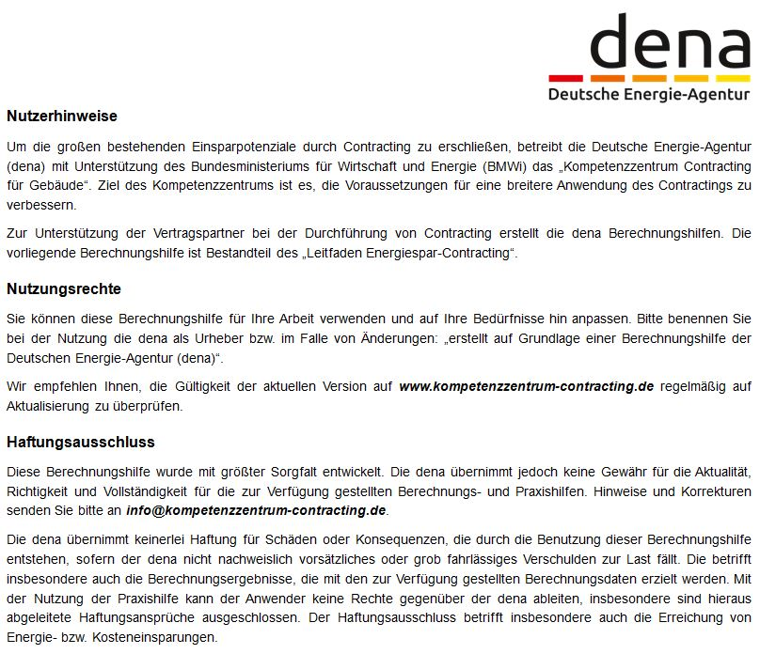

Kostenvergleich
Berechnungshilfe für den Kostenvergleich Wärmelieferung bei vermietetem Wohnraum
Urheber: Deutsche Energie-Agentur GmbH (dena)
Version: 04. Januar 2017
www.kompetenzzentrum-contracting.de

Kostenvergleich gemäß Mietrecht (§ 556c BGB und §§ 8, 9, 10 WärmeLV)
Eingabe der Betriebskosten der letzten drei Abrechnungszeiträume (in der Regel Jahre), beim Vermieter anzufragen
Eingabe der Preisindizes im letzten Abrechnungszeitraum
Ergebnis: Kostenvergleich und Bewertung der Umlagefähigkeit

Projekt: |  |  | Eingabefelder
Datum [TT.MM.JJJ]: |  |  | Berechnete Werte
Bearbeiter:

 |  |  |  |  |  | Hinweise

Ergebnis: Kostenvergleich der Wärmelieferung gemäß § 8 WärmeLV |  | (aus nachfolgender Berechnung)

1. Betriebskosten der bisherigen Versorgung |  | € brutto
2. Kosten der Wärmelieferung |  | € brutto

Die Kosten der Wärmelieferung liegen oberhalb der bisherigen Betriebskosten.

1. Betriebskosten der bisherigen Versorgung gemäß § 9 WärmeLV |  |  | Abrechnungs- | Abrechnungs- | Abrechnungs-
Daten sind vom Anbieter beim Vermieter anzufragen. |  |  | zeitraum 1 | zeitraum 2 | zeitraum 3
 |  | Von
 |  | Bis
 | Quelle:
Brennstoffmenge | Abrechnung Lieferant | kg | 500 | 1,000 | 750
Wärmeinhalt, wenn Liter oder kg | Tabellenwert Heizwert Hi | kWh/kg | 10.0 | 10.0 | 10.0
Heizwert oder Brennwert? |  |  | Heizwert (Hi) | Heizwert (Hi) | Heizwert (Hi)

Energieverbrauch (Brennstoff) | Heizwert | kWh/a | 5,000 | 10,000 | 7,500
Energiekosten brutto | Abrechnung Lieferant | € brutto
sonstige abgerechnete Betriebskosten | Betriebskostenabrechnung | € brutto
Empfehlung: Berechnung und Dokumentation der Betriebskosten in Tabellenblatt Betriebskosten

Wurden während der letzten drei Abrechnungsjahre Modernisierungsmaßnahmen vorgenommen?
Wenn ja, in welchem Abrechungszeitraum?

Anrechenbarer Energieverbrauch der Abrechnungszeiträume: 3 |  | kWh/a | 7,500
Durchschnittspreis des letzten Abrechnungszeitraums |  | ct/kWh
Verbrauchskosten nach §9 (1) |  | €/a brutto
Betriebskosten des letzten Abrechungszeitraums § 9 (1) |  | €/a brutto
Betriebskosten der bisherigen Versorgung § 8 Nr. 1 |  | €/a brutto

2. Kosten der Wärmelieferung gemäß § 10 WärmeLV

Jahresnutzungsgrad der Altanlage | Pauschalwert (BMVBS) | % | 84.9% | Link zum Tabellenblatt Jahresnutzungsgrad |  | Auswählen: Fortlaufende Messung, Kurzzeitmessung, Pauschalwert und entsprechenden Wert eintragen
Durchschnitt Wärmemenge pro Jahr |  | kWh | 6,367

Wärmelieferpreis (Basis) |  |  | netto | brutto (19% USt)
Grundkosten monatlich | GPB | €/Monat |  |  |  | Basiswert zum Zeitpunkt der Angebotsabgabe
Grundkosten jährlich | GPB | €/Jahr |  |  |  | Basiswert zum Zeitpunkt der Angebotsabgabe
Arbeitspreis | APB | ct/kWh |  |  |  | Basiswert zum Zeitpunkt der Angebotsabgabe

Angaben zur Preiszusammensetzung und Preisanpassung
Grundpreis | Anteile Preisindex am Grundpreis | Aktueller Basiswert Preisindex (Angebot) | Preisindex im Abrechnungszeitraum 3 | Preisanteile indiziert
 | Gi | GPiB | GPi
 | Summe ungleich 100%! |  | 00.01.1900 bis 00.01.1900 | €/Jahr
Fixanteil FixGP
Laufindex i=1
Laufindex i=2
Laufindex i=3
Laufindex i=4
Laufindex i=5
Grundkosten bezogen auf letzten Abrechnungzeitraum |  | €/Jahr netto (ohne USt.)
 |  | €/Jahr brutto (inkl. USt.)

Arbeitspreis | Anteile Preisindex am Arbeitspreis | Aktueller Basiswert Preisindex (Angebot) | Preisindex im Abrechnungszeitraum 3 | Preisanteile indiziert
 | Ai | APiB | APi
 | Summe ungleich 100%! |  | 00.01.1900 bis 00.01.1900 | ct/kWh
Fixanteil FixAP
Laufindex i=1
Laufindex i=2
Laufindex i=3
Laufindex i=4
Laufindex i=5
Laufindex i=6
Laufindex i=7
Arbeitspreis bezogen auf letzten Abrechnungzeitraum |  | ct/kWh netto (ohne. USt.)
...
Verwendete Indizes/Faktoren für Preisänderung |  |  |  |  |  | Vorschläge für Quellen im Tabellenblatt Preisindizes
GP5
AP1
AP2
AP3
AP4
AP5
AP6
AP7

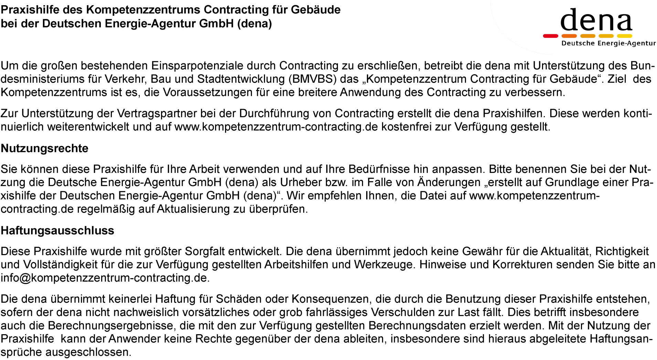

Betriebskosten
...
Summe
Hinweise:
Es ist zu prüfen, ob Betriebskosten, die nicht jährlich anfallen, anteilig zu berücksichtigen sind.
Die Kosten, die im Rahmen der Verbrauchserfassung und Abrechnung je Wohneinheit anfallen,
sind nicht zu berücksichtigen.
